外部設計書 (2)
外部設計書 |  |  |  | 画面名 |  | ログインページ |  |  |  | 作成者 | 新川嵩文 |  |  | 更新者
 |  |  |  | システム名 |  |  |  |  |  | 作成日 | 2021-06-04 |  |  | 更新日
 |  |  |  | 備考

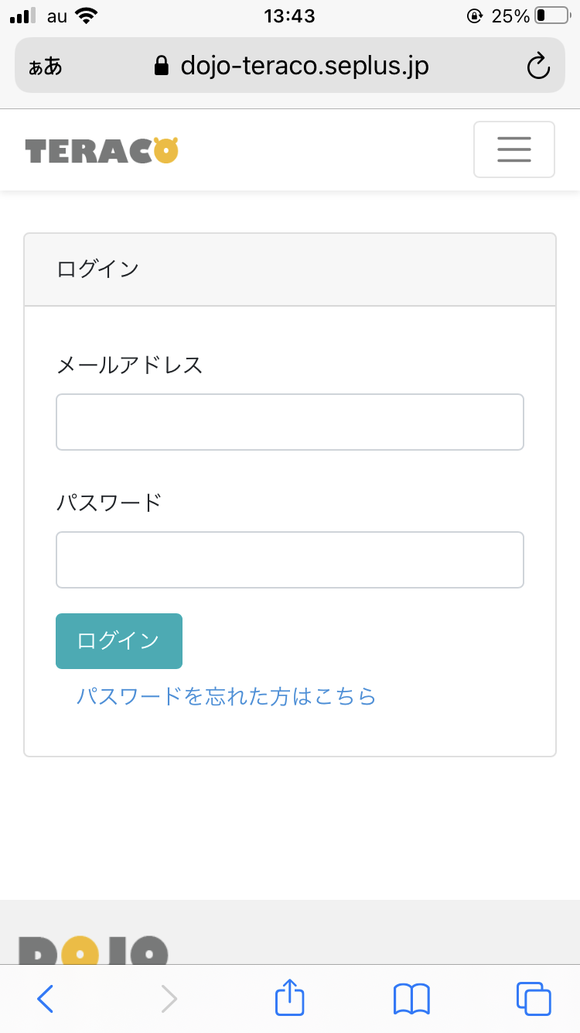
 | 画面設計

 | 機能設計
 |  | メールアドレス
 |  | ・DOJOのメールアドレスを入力

 |  | パスワード
 |  | ・DOJOのパスワードを入力

 |  | ログインボタン
 |  | ・上記のメールアドレス、パスワードが合致していればログイン
 |  | 受講者でなければログインすることができず、

 | 項目定義書

 | No | 物理名 | 論理名 |  | 画面型 |  | データ型 | min | max | DBテーブル |  | DBカラム | 備考

外部設計書
外部設計書 |  |  |  |  | 画面名 |  | ログイン |  |  |  | 作成者 | 新川嵩文 |  |  | 更新者
 |  |  |  |  | システム名 |  |  |  |  |  | 作成日 | 2021-06-04 |  |  | 更新日
 |  |  |  |  | 備考

 | 画面設計

4

リアクション数順

1

2

3

 | 機能設計

 |  | 1 | メールアドレス
 |  |  | DOJOのメールアドレスを入力

 |  | 2 | パスワード
 |  |  | DOJOのパスワードを入力

 |  | 3 | 登録ボタン
 |  |  | メールアドレスとパスワードが一致していればメニュー画面に移行
 |  |  | 講師の方のログインであれば講師用のページに移行

 | 項目定義書

 | No |  | 物理名 | 論理名 |  | 画面型 |  | データ型 | min | max | DBテーブル |  | DBカラム | 備考
 |  | 1 | メールアドレス |  |  | text |  | string
 |  | 2 | パスワード |  |  | text |  | string
 |  | 3 | ログインボタン |  |  | link |  | string
 |  | 4 | ロゴ | label |  | logo |  | image

